Лист1
Изображение | Арт.№ | Описание | Состав | Цвет | Размер | ЦЕНА прайс (руб. с НДС)
 | 802 | Fute. Детскиетонкие колготки для девочек 40 DEN. С боковым рисунком, комфортные плоские швы. | 87% полиамид 10% эластан 3% лайкра | белый | 6-8(116-132) 9-11(132-148) 12-14(148-164) | 140
 | 804 | Fute. Детские эластичные колготки украшенные замечательным фантазийным рисунком(бантики) . 40DEN | 87% полиамид 10% эластан 3% лайкра | белый | 6-8(116-132) 9-11(132-148) 12-14(148-164) | 140
 | 806 | Fute. Детские колготки из микрофибры с рисунком 40 ден | 87% полиамид 10% эластан 3% лайкра | белый | 6-8(116-132) 9-11(132-148) 12-14(148-164) | 140
 | 807 | Fute. Прелестные эластичные колготки украшенные замечательным фантазийным рисунком(цветочки) .40DEN | 87% полиамид 10% эластан 3% лайкра | белый | 6-8(116-132) 9-11(132-148) 12-14(148-164) | 140
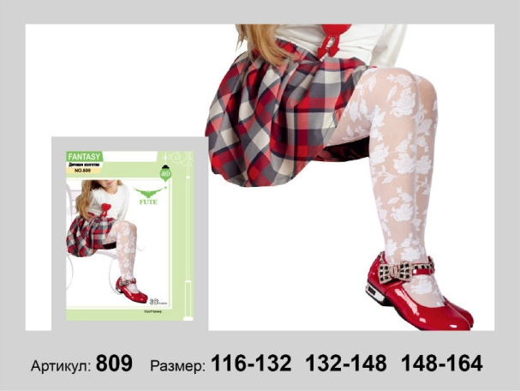 | 809 | Fute. Детские колготки из микрофибры с фантазийным рисунком, с плоским швом, укрепленным носком 40 ден | 87% полиамид 10% эластан 3% лайкра | белый | 6-8(116-132) 9-11(132-148) 12-14(148-164) | 140
 | 810 | Fute. Детские колготки из микрофибры с фантазийным рисунком, с плоским швом, укрепленным носком 40 ден | 87% полиамид 10% эластан 3% лайкра | белый | 6-8(116-132) 9-11(132-148) 12-14(148-164) | 140
 | 831 | Fute. Детские колготки из микрофибры с фантазийным рисунком, с плоским швом, укрепленным носком 40 ден | 87% полиамид 10% эластан 3% лайкра | белый | 6-8(116-132) 9-11(132-148) 12-14(148-164) | 140
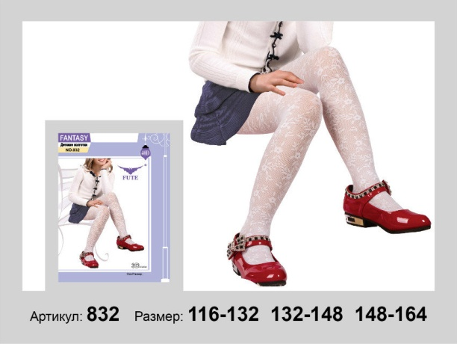 | 832 | Fute. Детские колготки из микрофибры с фантазийным рисунком, с плоским швом, укрепленным носком 40 ден | 87% полиамид 10% эластан 3% лайкра | белый | 6-8(116-132) 9-11(132-148) 12-14(148-164) | 140
 | 816 | Fute. Детские колготки из микрофибры с рисунком , плоским швом, укрепленным носком и ластовицей из хлопка60ден | 87% полиамид 10% эластан 3% лайкра | белый | 6-8(116-132)белый 9-11(132-148) 12-14(148-164) | 140
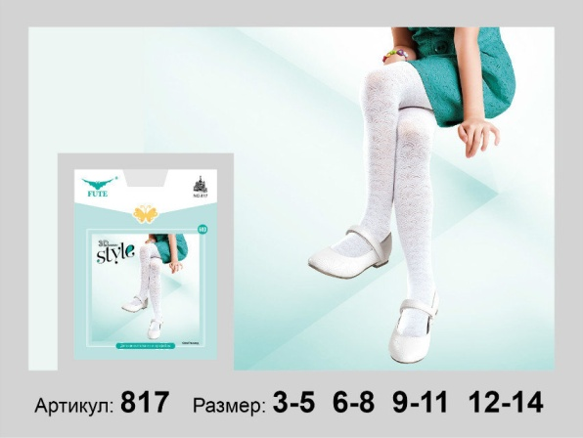 | 817 | Fute. Детские колготки из микрофибры с фантазийным рисунком, с плоским швом, укрепленным носком и ластовицей из хлопка 60 ден | 87% полиамид 10% эластан 3% лайкра | белый | 6-8(116-132)белый 9-11(132-148) 12-14(148-164) | 140
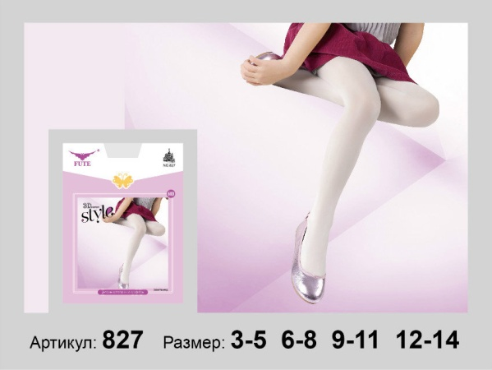 | 827 | Fute. Детские однотонные колготки из микрофибры 60 ден | 87% полиамид 10% эластан 3% лайкра | белый | 6-8(116-132) 9-11(132-148) 12-14(148-164) | 140

